신성창병
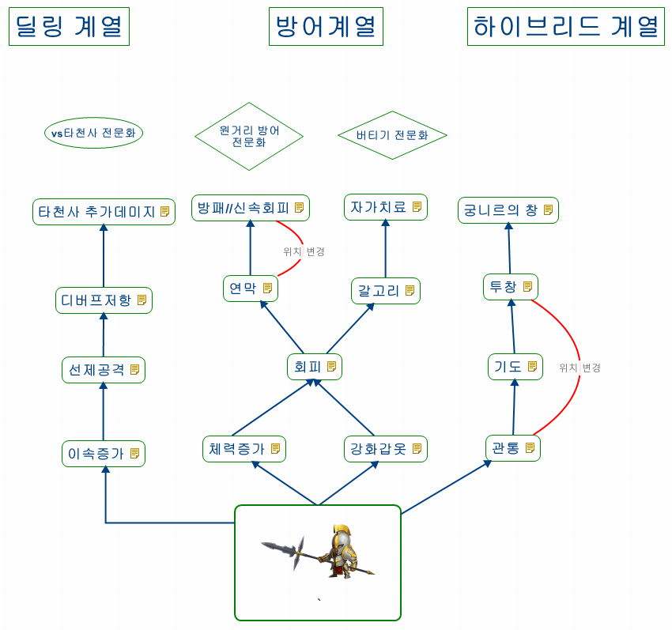 | 넘버 | 특성 이름 | 범주 | 특성 설명
 | 1 | 이속증가 | 스테이터스 증가 | 신성 창병의 이동속도가 증가합니다.
 | 2 | 선제 공격 | 특수 | 일정확률로 이속에 의한 선제공격을 무시하고 먼저 선제공격을 합니다.
 | 3 | 디버프 저항 | 특수 | 일정확률로 각종 디버프 공격을 저항 합니다.
 | 4 | 타천사 데미지 증가 | 데미지 증가 | 타천사에게 데미지 증가를 입힙니다.
 | 5 | 체력 증가 | 스테이터스 증가 | 신성 창병의 체력이 증가합니다.
 | 6 | 강화 갑옷 | 스테이터스 증가 | 신성 창병의 방어력이 증가합니다.
 | 7 | 회피 | 데미지 감소 | 일정확률로 근접공격을 무효화 합니다.
 | 대안 | 노련한 방어술 | 데미지 감소 | 일정확률로 근접공격으로 받는 데미지를 감소시킵니다.
 | 8 | 연막 | 데미지 감소 | 원거리 공격으로 인한 치명타 확률을 감소시킵니다.
 | 대안 | 연막 | 타겟 | 일정 확률로 원거리 유닛에게 타겟팅 되지않는다.
 | 9 | 방패 | 데미지 감소 | 일정확률로 원거리 공격을 회피합니다.
 | 대안 | 원거리 방어술 | 데미지 감소 | 일정확률로 원거리 공격으로 받는 데미지를 감소시킵니다.
 | 10 | 갈고리 | 특수 | 창병이 공격하거나 창병을 공격하는 부대는 이동불가 상태가 됩니다. 레벨이 높아질수록 잡히는 부대수가 많아집니다
 | 11 | 자가치료 | 치료 | 신성의 힘으로 자신의 부대를 치료합니다.
 | 대안 | 자가치료 | 치료 | 일정시간마다 체력을 스스로 회복합니다.
 | 12 | 관통 | 데미지 증가 | 일반 공격시 공격범위가 넓어져 타겟의 후방에 있는 적부대에도 데미지가 가해집니다.
 | 13 | 투창 | 특수 | 타겟에게 달려가기전 창을 던져 부대 공격력의 400%의 데미지를 입힙니다.
 | 14 | 궁니르의 창 | 특수 | 투창의 데미지가 부대 최대 데미지로 가해집니다.

아케인 저격수
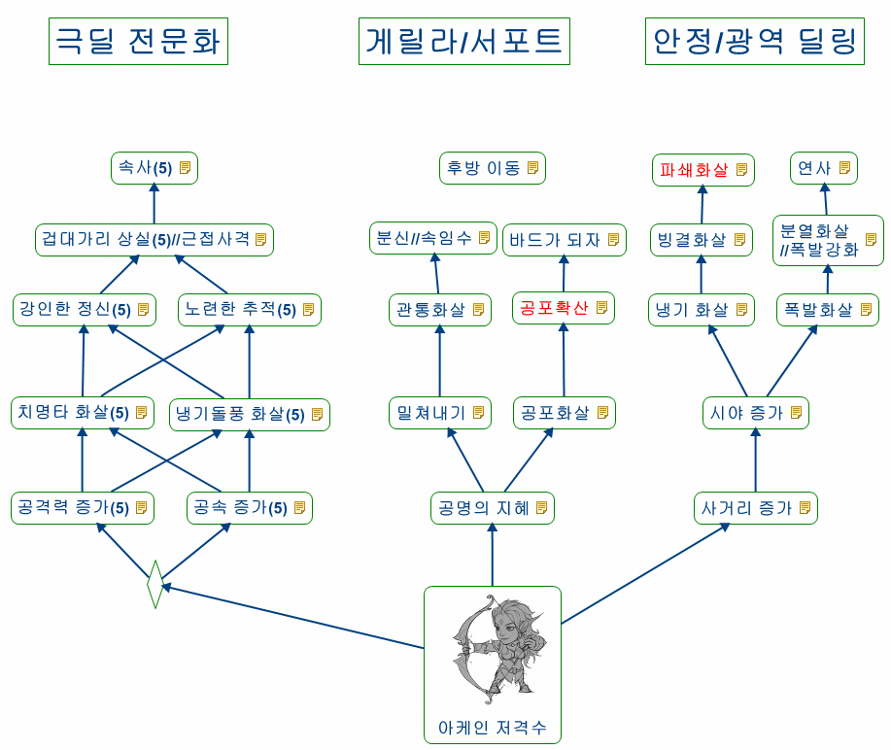 | 넘버 | 특성 이름 | 범주 | 특성 설명 | 강화 여부
 | 1 | 공격력 증가 | 스테이터스 증가 | 아케인 저격수의 공격력이 증가합니다.
 | 2 | 공속 증가 | 스테이터스 증가 | 아케인 저격수의 공격속도가 증가합니다.
 | 3 | 치명타 화살 | 데미지 증가 | 일정확률로 치명타 화살을 쏩니다.
 | 대안 | 치명적인 사격 | 데미지 증가 | 일정확률로 공격력이 2배가 됩니다.
 | 4 | 냉기돌풍 화살 | 데미지 증가 | 화살이 떨어진곳에 냉기돌풍이 일어나 그곳을 지나는 다른 부대에 추가피해를 입힙니다.
 | 5 | 강인한 정신 | 특수 | 일정확율로 근접공격대신 원거리 공격으로 근접한 적을 공격합니다.
 | 6 | 노련한 추적 | 타겟 | 체력이 적은 부대를 우선적으로 타겟으로 잡는다
 | 7 | 속사 | 스테이터스 증가 | 타겟이 가까울수록 공격속도가 증가합니다.
 | 8 | 공명의 지혜 | 특수 | 화살공격을 받으면 일정확률로 두배의 양으로 되쏩니다.
 | 9 | 밀쳐내기 | 상태이상 | 근접공격을 받을때 일정확률로 적을 밀쳐냅니다.
 | 10 | 공포화살 | 상태이상 | 근접공격을 받을때 일정확률로 적이 공포에 빠집니다.
 | 11 | 공포확산 | 상태이상 | 일정확율로 주변의 부대에게도 공포상태가 확산됩니다. (단 1차 확산 후 더이상 확산되지 않음)
 | 12 | 바드가 되자 | 상태이상 | 전투시작전 궁수들이 연주를 시작하고 적들은 그 소리에 사기가 급 저하되며 공격력이 30% 저하됩니다.
 | 대안 | 위협사격 | 상태이상 | 전투 시작시 궁수들이 공중에 화살을 쏘아 적들의 사기를 꺾어 공격력을 30% 저하시킵니다.
 | 13 | 후방이동 | 특수 | 전투 시작후 5초후에 3열로 워프 합니다.
 | 14 | 사거리 증가 | 스테이터스 증가 | 아케인 저격수의 사거리가 증가합니다.
 | 15 | 시야 증가 | 타겟 | 시야가 넓어져 유리한 상성의 타겟을 우선적으로 잡을 수 있게 합니다.
 | 16 | 냉기화살 | 상태이상 | 화살에 맞은 적은 몸이 얼어붙으며 이동속도가 둔해집니다.
 | 17 | 빙결화살 | 상태이상 | 냉기화살로 인해 둔해진 걸음걸이가 마지막에 완전히 얼어붙어 이동불가 상태가 됩니다. 레벨이 높아질수록 이동불가 시간이 길어집니다.
 | 18 | 파쇄화살 | 데미지 증가 | 빙결된 적을 공격할 시 추가 대미지를 줍니다. 추가 대미지는 방어력을 무시합니다.
 | 19 | 폭발화살 | 데미지 증가 | 폭발성 화살을 발사해 타겟에게 명중하면 폭발을 일으켜 주변의 다른 부대에도 데미지를 입힙니다.
 | 20 | 분열화살 | 특수 | 공격력의 40%에 해당하는 화살이 타겟을 중심으로 3갈래로 뻗어나가 적을 타격합니다. 레벨이 높아질수록 공격력이 증가합니다.(단, 특수능력이 부여된 화살은 뻗어나가는 화살에는 적용불가)
 | 아이디어 | 폭발 강화 | 데미지 증가 | 폭발화살이 주는 스플래쉬 데미지를 강화시킵니다.
 | 21 | 연사 | 특수 | 공격시 화살을 두개씩 발사합니다. 두번째 화살은 공격력의 50%의 데미지를 가합니다.

화염 기사단
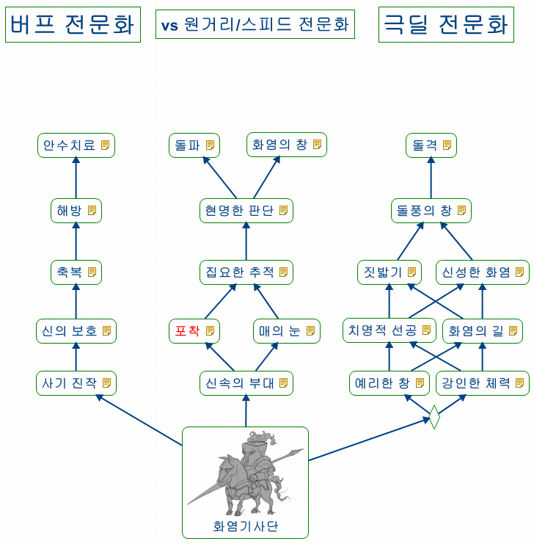 | 넘버 | 특성 이름 | 범주 | 특성 설명 | 강화여부
 | 1 | 사기 진작 | 버프 | 일정확률로 아군 한부대의 사기를 증가시켜 공격력을 30% 올립니다
 | 2 | 신의 보호 | 버프 | 전투시작시 발동하여 아군 한부대의 방어도를 증가시킵니다.
 | 3 | 축복 | 버프 | 일정확률로 아군 한부대의 공격속도를 증가시킵니다.
 | 4 | 해방 | 특수 | 아군부대에 디버프가 걸렸을때 그것을 해제 시킵니다. 레벨이 높아질수록 횟수가 증가합니다.
 | 대안 | 해방 | 특수 | 디버프를 해제시키는 오라를 발생시켜 근접한 부대의 디버프를 일정시간마다 자동으로 해제 합니다.
 | 5 | 안수치료 | 치료 | 체력이 적은 아군 한부대를 치료합니다.
 | 대안 | 살신성인 | 치료 | 화염기사단 부대가 전멸할 경우 체력이 적은 아군 한부대를 부활시킵니다.
 | 6 | 신속의 부대 | 스테이터스 증가 | 화염기사단의 이동속도가 증가합니다.
 | 7 | 포착 | 버프 | 적 부대를 물리쳤을 경우 이동속도 버프가 생깁니다.
 | 8 | 매의 눈 | 타겟 | 시야가 증가하여 상성에 유리한 타겟을 찾는데 유리해집니다.
 | 9 | 집요한 추적 | 타겟 | 거리가 멀어도 원거리 부대를 먼저 공격합니다. 레벨이 오를수록 원거리부대를 목표로 잡을 확률이 높아집니다.
 | 10 | 현명한 판단 | 타겟 | 타 부대와 전투중 원거리 부대에게 공격받으면 일정확률로 원거리부대에게로 타겟을 바꿉니다.
 | 11 | 돌파 | 특수 | 시작시 곧바로 원거리 부대에게 돌격하며 그 사이에 지나는 모든 적부대에게 데미지를 입힙니다.
 | 12 | 화염의 창 | 데미지 증가 | 고대의 나무정령에게 추가데미지를 입힙니다.
 | 13 | 예리한 창 | 스테이터스 증가 | 화염기사의 공격력을 증가시킵니다.
 | 14 | 강인한 체력 | 스테이터스 증가 | 화염기사의 체력을 증가시킵니다.
 | 15 | 치명적 선공 | 데미지 증가 | 선제공격을 할 때 일정확율로 치명타가 됩니다.
 | 대안 | 치명적 선공 | 상태이상 | 선제공격 시 일정확률로 출혈을 일으킵니다.
 | 16 | 화염의 길 | 특수 | 화염기사단이 지나간 자리에 불길이 생깁니다. 레벨이 오를수록 지속 시간이 길어집니다. 불길은 초당 피해자의 최대 체력의 1%의 대미지를 줍니다.
 | 17 | 짓밟기 | 데미지 증가 | 소형 유닛에게 추가 데미지를 줍니다.
 | 18 | 신성한 화염 | 데미지 증가 | 기사의 창에 성령의 힘으로 일으킨 화염이 붙어 추가데미지를 입힙니다.
 | 19 | 돌풍의 창 | 특수 | 이동속도가 빨라질수록 공격력이 강해집니다
 | 20 | 돌격 | 버프 | 방어력을 50%포기하고 공격력을50%끌어올려 50%빠른속도로 첫 타겟에게 돌진합니다.

미노타우르스
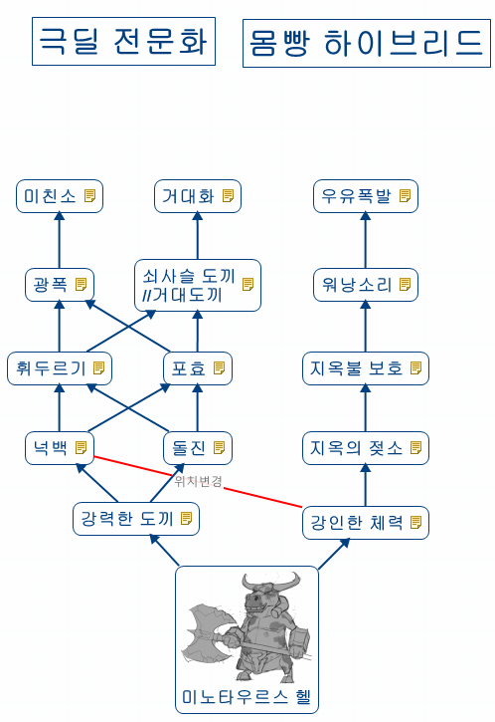 | 넘버 | 특성 이름 | 범주 | 특성 설명 | 강화 여부
 | 1 | 강력한 도끼 | 스테이터스 증가 | 미노타우르스 헬의 공격력이 증가합니다.
 | 2 | 넉백 | 상태이상 | 공격 시 일정확률로 적을 밀쳐냅니다.
 | 3 | 돌진 | 상태이상 | 타겟에게 이동할때 돌진으로 이동하여 첫타를 때릴때 상대가 기절 또는 슬로우에 걸립니다.
 | 4 | 휘두르기 | 데미지 증가 | 도끼를 휘둘러 주변의 적에게 데미지를 줍니다.
 | 대안
 | 5 | 포효 | 상태이상 | 일정확률로 울부짖어 자신을 공격한 부대의 공격속도를 떨어트립니다.
 | 대안
 | 6 | 광폭 | 버프 | 생명력이 일정 이하가 되면 분노상태가 되어 공격력이 50% 증가합니다.
 | 7 | 쇠사슬 도끼 | 특수 | 시야내에 멀리 떨어진 부대를 앞으로 끌어옵니다.
 | 아이디어 | 거대한 도끼 | 데미지 증가 | 상태이상에 걸린 적에게 추가 대미지를 입힙니다. (돌진 후 스턴을 걸고 한방을 강력하게 넣을 수 있도록 수정)

 | 8 | 미친 소 | 특수 | 전투시 단한번 일정확률로 미친소 상태가 되어 공격력,공속,이속이 100%증가하고 5초 동안 초당 일정량의 데미지를 지속적으로 입습니다.

 | 9 | 거대화 | 특수 | 몹집이 두배로 커지며 중형유닛에게 입히는 데미지가 50% 증가합니다. 대신 피해범위도 두배로 커집니다.
 | 10 | 강인한 체력 | 스테이터스 증가 | 미노타우르스 헬의 체력이 증가합니다.
 | 11 | 지옥의 젖소 | 특수 | 지옥의 젖소떼를 소환해 싸우게 합니다.
 | 대안 | 짧은 돌진 | 특수 | 일정확률로 전투중인 부대에게 돌진을 시전합니다. 단, 기절상태를 일으키지는 않습니다.
 | 12 | 지옥불 보호 | 데미지 증가 | 지옥의 불로 몸을 감싸 자신을 공격하는 적에게 데미지를 입힙니다
 | 대안 | 지옥불 보호 | 스테이터스 증가 | 지옥의 불로 몸을 감싸 미노타우르스의 방어력을 증가시킵니다.
 | 13 | 워낭소리 | 상태이상 | 일정확률로 자신을 공격하는 적에게 공포감을 불러일으켜 잠시동안 전투불능 상태에 빠지게 합니다.
 | 14 | 우유폭발 | 특수 | 미노타우르스가 죽을때 부패한 우유를 터트려 주변에 부대 공격력의 500%에 해당하는 데미지를 입힙니다.

사이클롭스
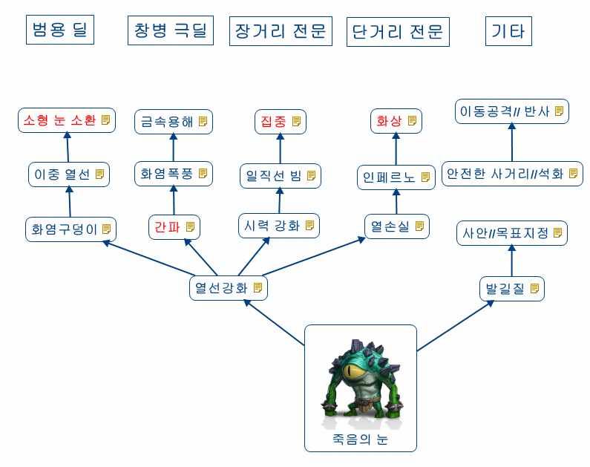 | 넘버 | 특성 이름 | 범주 | 특성 설명 | 강화 여부
 | 1 | 열선강화 | 스테이터스 증가 | 열선의 온도가 높아져 공격력이 증가됩니다.
 | 2 | 화염 구덩이 | 데미지 증가 | 열선이 지나간 자리에 화염구덩이가 생겨 추가피해를 입힙니다.
 | 3 | 이중 열선 | 데미지 증가 | 일정 확율로 빔이 두갈래로 뿜어져나와 동시에 두 목표를 공격합니다.
 | 4 | 소형 눈 소환 | 특수 | 공격력이 50%감소하지만 소형 눈을 소환하여 공격할 때마다 추가로 30%의 대미지를 줍니다.
 | 5 | 간파 | 데미지 증가 | 소형 유닛들의 취약점을 간파하여 소형 유닛들에게 추가 대미지를 줍니다.
 | 6 | 화염폭풍 | 상태이상 | 열선에 맞은 적이 일정확률로 뒤로 밀쳐집니다.
 | 7 | 금속 융해 | 데미지 증가 | 엄청난 고온의 빔으로 미스릴을 그자리에서 녹여 신성창병의 방어도를 무시하는 공격을 가합니다.
 | 8 | 시력 강화 | 스테이터스 증가 | 열선의 사거리가 멀어집니다.
 | 9 | 일직선 빔 | 데미지 증가 | 일정확율로 목표에게 열선을 발사한 후 뒤쪽으로 그어 후방의 적에게도 데미지를 입힙니다.
 | 10 | 집중 | 데미지 증가 | 치명타 확율을 증가시킨다.
 | 대안 | 집중 빔 | 타겟 | 공격속도가 x%만큼 감소하지만 최대 사거리에 존재하는 적을 정확하게 공격합니다.
 | 11 | 열손실 | 데미지 증가 | 타겟이 가까울수록 데미지가 증가합니다.
 | 12 | 인페르노 | 특수 | 열선이 인페르노로 바뀌어 데미지가 50%증가합니다.
 | 13 | 화상 | 상태이상 | 인페르노에 맞은 적은 일정확율로 화상에 걸립니다. 화상에 걸린 적은 3초간 최대 체력의 1%만큼의 대미지를 입습니다.
 | 대안 | 인페르노 강화 | 특수 | 인페르노의 사거리가 증가합니다.
 | 14 | 발길질 | 상태이상 | 근접한 소형유닛을 일정확률로 밀쳐낼 수 있습니다.
 | 15 | 사안 | 상태이상 | 자신을 타겟으로 한 상대는 일정확률로 공포에 빠집니다.
 | 아이디어 | 목표지정 | 타겟 | 공격할 목표를 설정합니다. 목표가 된 적 부대는 표적 마크가 머리위에 나타나며, 원거리 유닛들이 공격할 시 추가 데미지를 줍니다.
 | 16 | 안전한 사거리 | 특수 | 적과 너무 가까울 경우 안전한 사거리 밖으로 물러서서 다시 공격합니다.
 | 아이디어 | 석화 | 상태이상 | 일정 이하의 체력이 되면 석화되어 3초간 적들의 인식에서 벗어납니다.
 | 17 | 이동공격 | 특수 | 이동하며 공격이 가능해집니다.
 | 아이디어 | 반사 | 상태이상 | 석화 시 인식되지 않던 효과를 삭제하고 받은 데미지를 가해자에게 돌려줍니다.

라이칸
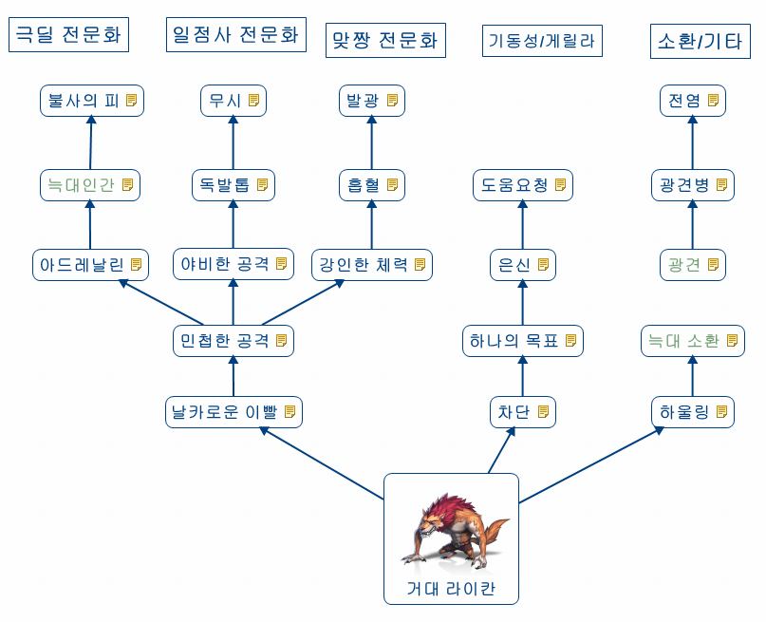
넘버 | 특성 이름 | 범주 | 특성 설명 | 강화 여부
1 | 날카로운 이빨 | 스테이터스 증가 | 거대 라이칸의 공격력이 증가합니다.
2 | 민첩한 공격 | 스테이터스 증가 | 거대 라이칸의 공격속도가 증가합니다.
3 | 아드레날린 | 버프 | 일정확률로 공격속도가 2배가 됩니다.
4 | 늑대인간 | 특수 | 밤시간에 데미지가 20% 증가합니다. 보름달이 뜨면 증가율이 50%가 됩니다.
대안 | 사냥 본능 | 데미지 증가 | 소형유닛에 대한 공격력이 증가합니다.
5 | 불사의 피 | 특수 | 일정확률로 죽음에 이르는 데미지를 받았을 경우 일정시간을 죽지않고 공격합니다. 이때 공격력과 공격속도가 두배 증가합니다. 그러나 화염속성의 공격을 받으면 그자리에서 죽습니다
6 | 야비한 공격 | 타겟 | 출혈에 걸린적을 우선적으로 공격하며 그 대상에게는 데미지가 30%추가됩니다.
7 | 독발톱 | 상태이상 | 라이칸의 발톱에 독성물질이 생겨 공격받은적인 맹독에 감염됩니다. 감염된 적은 매초마다 생명력이 감소합니다.
8 | 무시 | 특수 | 일정확률로 도발에 저항하고 공격하던 적이 죽을때까지 공격을 멈추지 않습니다.
9 | 강인한 체력 | 스테이터스 증가 | 라이칸의 체력이 증가합니다.
10 | 흡혈 | 특수 | 공격시마다 데미지에 비례해서 적의 생명력을 뺏어 옵니다. 레벨이 오를수록 생명력 비율이 높아집니다.
11 | 발광 | 버프 | 공격을 받으면 일정확률로 공속이 증가합니다. 이는 5번까지 누적됩니다.
12 | 차단 | 상태이상 | 확률로 소형 원거리 부대를 근접해서 공격하는 동안 공격불능 상태에 빠트립니다.
13 | 하나의 목표 | 타겟 | 전투가 시작되면 오직 원거리 부대로만 맨처음 달려갑니다.
14 | 은신 | 특수 | 밤시간이면 적부대를 처치하고 난 후 일정확률로 은신상태가 됩니다. 공격을 시작하면 해제되며 첫공격을 무조건 치명타로 들어갑니다.(치명타를 2배의 데미지로)
15 | 도움요청 | 특수 | 공격받고 있을때 일정확률로 발동하며 다른 라이칸 부대가 도와주러 옵니다.
16 | 하울링 | 버프 | 모든 라이칸 부대의 공격력이 증가합니다.
17 | 늑대 소환 | 특수 | 늑대 무리를 소환하여 적과 싸우게 합니다.
대안 | 하울링 강화 | 상태이상 | 하울링 시 강력한 소리로 인해 인접한 적부대의 공격속도가 감소됩니다.
18 | 광견 | 버프 | 일정확률로 광견상태에 걸리며 광견상태에선 이속디버프가 무시됩니다. 이 상태에선 둔기류 무기에 약해집니다.
19 | 광견병 | 특수 | 광견상태의 라이칸에게 공격당하면 일정확률로 혼란상태가 되어 피아를 식별하지 못하게 됩니다.
20 | 전염 | 특수 | 광견 상태에서 죽으면 질병구름을 남겨 그곳에 진입하는 적에게 초당 데미지를 입히게 됩니다.

골렘
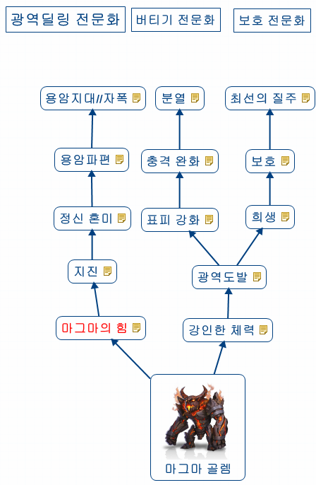 | 넘버 | 특성 이름 | 범주 | 특성 설명 | 강화여부
 | 1 | 마그마의 힘 | 스테이터스 증가 | 골렘의 공격력을 증가시킵니다.
 | 2 | 지진 | 데미지 증가 | 땅을 내리쳐 주변에 광역데미지를 입힙니다.
 | 3 | 정신 혼미 | 상태이상 | 지진에 의해 데미지를 입은 적은 이동속도와 공격속도가 감소하게 됩니다.
 | 4 | 용암 파편 | 특수 | 골렘이 공격당할때마다 마그마 파편이 튀어 그 파편에 맞은 적은 데미지를 입게 됩니다.
 | 5 | 용암지대 | 데미지 증가 | 바닥에 끓어오르는 용암지대를 생성시켜 주변의 적에게 지속데미지를 입힙니다.
 | 아이디어 | 자폭 | 특수 | 일정 체력 이하가 되면 자폭 준비에 들어갑니다. 자폭 준비시간은 5초이며 자폭할 경우 500%의 데미지를 주변 적에게 가합니다. 준비시간에 사망할 경우 자폭은 실패하게 됩니다.
 | 6 | 강인한 체력 | 스테이터스 증가 | 골렘의 체력을 증가시킵니다
 | 7 | 광역 도발 | 타겟 | 일정확률로 주변의 적이 자신을 공격하도록 합니다.
 | 8 | 표피강화 | 스테이터스 증가 | 골렘의 방어력을 강화시킵니다.
 | 9 | 충격 완화 | 데미지 감소 | 골렘이 받는 데미지를 감소시킵니다.
 | 10 | 분열 | 특수 | 골렘이 죽으면 작은 골렘 2마리로 분열 합니다. 레벨이 높아질수록 미니골렘의 체력이 증가합니다
 | 11 | 희생 | 특수 | 적부대가 아군 부대를 공격하고 있을때 골렘이 그 부대를 공격하고 있다면 확률적으로 그 공격을 대신 맞아줍니다.
 | 12 | 보호 | 특수 | 아군 원거리 부대가 근접부대에게 공격당하면 즉시 도와주러 달려갑니다.
 | 13 | 최선의 질주 | 버프 | 원거리부대 보호를 위해 달려갈때 최선을 다함으로써 이동속도가 100% 증가합니다.

엔트
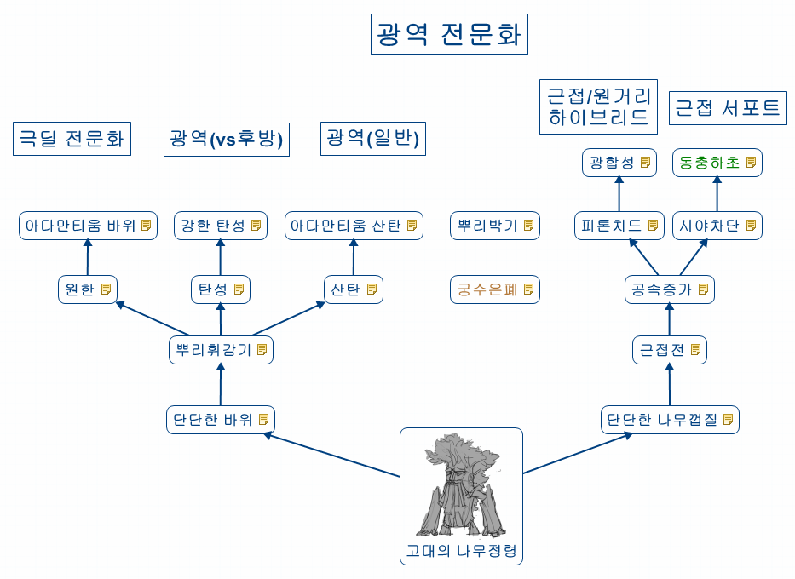 | 넘버 | 특성 이름 | 범주 | 특성 설명 | 강화 여부
 | 1 | 단단한 바위 | 스테이터스 증가 | 나무정령의 공격력이 증가합니다
 | 2 | 뿌리 휘감기 | 상태이상 | 일정 확률로 나무정령 주변의 적을, 뿌리로 발목을 휘감아 적의 이동속도를 늦춥니다. 비행유닛에게는 해당되지 않습니다.
 | 3 | 원한 | 특수 | 대형유닛에게 15% 중형유닛에게 30%의 추가데미지를 입힙니다. 소형유닛에게는 데미지가 20% 감소합니다
 | 4 | 아다만티움 바위 | 데미지 증가 | 바위대신 아다만티움 덩어리를 던집니다. 데미지가 30% 증가합니다.
 | 5 | 탄성 | 특수 | 던진 바위가 한번 튀기며 뒤에 있는 적에게 피해를 입힙니다.
 | 6 | 강한 탄성 | 특수 | 바위의 탄성이 늘어나 더 많이 튕기게 됩니다
 | 7 | 산탄 | 데미지 증가 | 작은돌을 넓은 범위에 던져 광역데미지를 입힙니다.
 | 8 | 아다만티움 산탄 | 데미지 증가 | 산탄바위를 아다만티움 덩어리로 교체하여 데미지가 증가합니다.
 | 9 | 궁수 은폐 | 특수 | 전투시작시 인접한 궁수 한부대를 나무에 태워 적의 공격으로 부터 보호합니다. 나무정령이 죽을때까지 궁수는 피해를 입지 않으며 나무정령이 죽으면 궁수부대도 같이 죽습니다.
 | 아이디어 | 궁수 은폐 | 특수 | 엔트와 인접한 궁수들은 은신상태가 된다.
 | 10 | 뿌리 박기 | 특수 | 뿌리를 깊게 박아 더 멀리 바위를 날리고 강력한 피해를 입힐수 있게 됩니다. 그러나 근거리엔 무방비 상태가 되어 공격할수 없게 됩니다.
 | 11 | 단단한 나무껍질 | 스테이터스 증가 | 나무정령의 체력과 방어도가 증가합니다
 | 12 | 근접전 | 스테이터스 증가 | 나무정령의 근접공격력이 대폭 증가합니다.
 | 13 | 공속증가 | 스테이터스 증가 | 나무정령의 공격속도가 증가합니다.
 | 14 | 피톤치드 | 특수 | 나무정령 주위의 아군은 공격력, 공속, 체력상승의 이로운 효과를 받게 됩니다. 또한 감염된 독을 해독시킵니다.
 | 15 | 광합성 | 특수 | 낮시간엔 재생이 이루어져 1초마다 한번씩 점점 몸집이 커지며 생명령이 회복됩니다. 근접공격력도 1%씩 증가합니다.
 | 대안 | 식물 호흡 | 특수 | 전투중에 발생하는 이산화탄소를 흡수하여 1초마다 최대생명력과 근접공격력이 상승합니다.
 | 16 | 시야차단 | 데미지 감소 | 무성한 나뭇잎으로 주변의 소형 아군을 가려 원거리 공격으로부터의 데미지를 50% 감소시킵니다.
 | 17 | 동충하초 | 특수 | 죽음에 이르는 공격으로 소형유닛을 처치했을 경우 일정확률로 나무괴물로 변해 주변의 적을 공격하게 합니다.
 | 대안 | 양분흡수 | 특수 | 죽음에 이르는 공격으로 소형유닛을 처치했을 경우 죽은 소형 유닛을 흡수하여 일정량의 체력을 회복합니다.

타천사
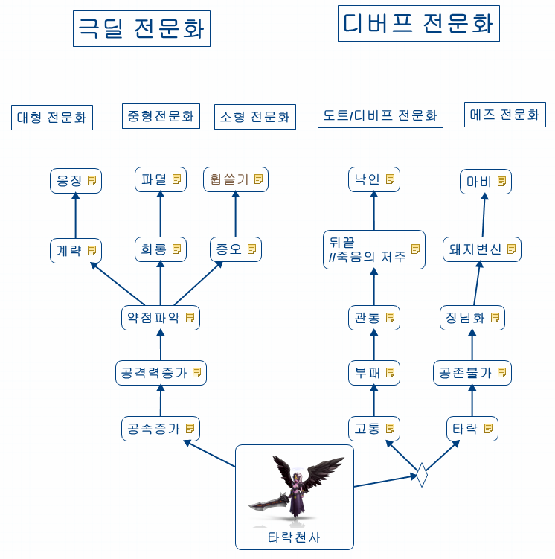 | 넘버 | 특성 이름 | 범주 | 특성 설명 | 강화여부
 | 1 | 공속 증가 | 스테이터스 증가 | 타천사의 공격속도가 증가합니다.
 | 2 | 공격력 증가 | 스테이터스 증가 | 타천사의 공격력이 증가합니다.
 | 3 | 약점 파악 | 데미지 증가 | 적의 약점이 쉽게 파악되어 치명타율이 25% 상승합니다.
 | 대안 | 약점 파악 | 데미지 증가 | 적의 약점이 쉽게 파악되어 적 방어력의 x%만큼을 무시하고 데미지를 줍니다.
 | 4 | 계략 | 데미지 증가 | 두부대 이상의 타천사가 한 대형타게을 공격하면 치명타율이 25% 상승합니다.
 | 대안 | 계략 | 데미지 증가 | 두 부대이상의 타천사가 하나의 대형 유닛을 공격하면 공격력이 x% 증가합니다.
 | 5 | 응징 | 데미지 증가 | 대형유닛에게 가해지는 데미지가 30%증가합니다.
 | 6 | 희롱 | 데미지 감소 | 중형유닛의 근접공격으로부터의 회피율이 50%가 됩니다.
 | 대안 | 희롱 | 데미지 감소 | 중형 유닛의 근접 공격으로부터 받는 데미지가 x%만큼 감소합니다.
 | 7 | 파멸 | 데미지 증가 | 중형유닛에게 가해지는 데미지가 30% 증가합니다.
 | 8 | 증오 | 데미지 증가 | 소형유닛에게 가해지는 데미지가 30% 증가합니다.
 | 9 | 휩쓸기 | 데미지 증가 | 일정확률로 대형유닛이 소형유닛에게 가할수 있는 데미지 상한선이 무시되는 데미지가 들어갑니다.
 | 10 | 고통 | 상태이상 | 극한의 고통의 마법을 걸어 1초마다 생명령을 감소시킵니다.
 | 11 | 부패 | 상태이상 | 적의 피부를 썩게 만들어 타격시 추가데미지를 입힙니다.
 | 12 | 관통 | 데미지 증가 | 시작시 전방의 적 부대에게 발동되며 디버프에 걸린동안은 방어도를 무시하고 체력에 곧바로 데미지가 들어가게 됩니다.
 | 13 | 뒤끝 | 상태이상 | 죽임을 당했을때 공격자에게 1초마다 생명력이 감소되는 저주를 남깁니다. 이 저주는 대상자가 죽거나 해제될때까지 없어지지 않습니다.
 | 아이디어 | 죽음의 저주 | 상태이상 | 타락천사가 전사하면 회복을 방해하는 저주를 겁니다. 이 저주는 디스펠등을 이용한 해제만으로 제거됩니다.
 | 14 | 낙인 | 데미지 증가 | 일정확률로 적부대하나를 낙인을 찍어 이 대상은 데미지를 받을 때 치명타로 받을 확률이 30%가 됩니다.
 | 대안 | 낙인 | 특수 | 일정확률로 적 부대 하나에게 낙인을 새겨 스킬 공격으로부터 받는 데미지를 증가시킵니다.
 | 15 | 타락 | 특수 | 전투중 적의 신성계열 부대하나를 타락시켜 아군으로 만듭니다.
 | 16 | 공존불가 | 버프 | 아군의 신성부대를 모두 타락시켜 방어력을 10%하락시키는 대신 치명타율을 30%상승시킵니다.
 | 대안 | 공존불가 | 버프 | 아군의 창병과 기마병을 모두 타락시켜 방어력을 x%만큼 감소시키는 대신 공격속도와 이동속도를 x%만큼 증가시킵니다.
 | 17 | 장님화 | 상태이상 | 원거리 부대의 시야를 흐리게 해 사정거리를 극도로 짧게 만듭니다
 | 18 | 돼지변신 | 특수 | 원거리 부대 하나를 일정시간동안 돼지로 변하게 합니다. 공격을 당하면 마법은 풀립니다.
 | 대안 | 결정화 | 상태이상 | 원거리 부대 하나를 결정으로 가두어 행동불능 상태로 만듭니다. 공격당하면 결정이 깨져 행동할 수 있습니다.
 | 19 | 마비 | 상태이상 | 신경을 마비시켜 잠시동안 행동불능 상태로 만듭니다.
 | 대안 | 강력한 결정화 | 상태이상 | 원거리 부대 하나를 결정으로 가두어 행동불능 상태로 만듭니다. 일정시간동안 무적상태가 되어 타겟이 되지 않습니다.

